深证100
 |  |  |  |  |  |  |  | 2026年6月
 |  |  |  |  |  |  |  | 指数运行月报
399330 深证100指数
运行概况
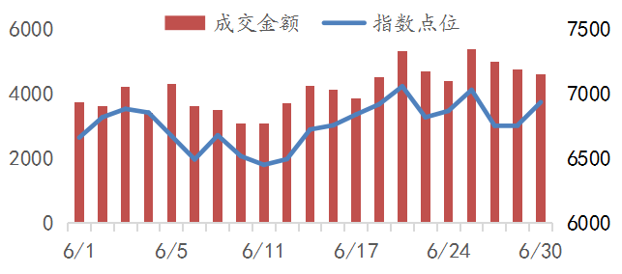
 |  |  |  |  | 本月收盘 |  |  | 6934.06
 |  |  |  |  | 涨幅(%) |  |  | 2.22
 |  |  |  |  | 涨跌(点) |  |  | 150.61
 |  |  |  |  | 成交金额(万亿） |  |  | 8.70
 |  |  |  |  | 总市值(万亿） |  |  | 18.49
 |  |  |  |  | 自由流通市值(万亿） |  |  | 10.56
 |  |  |  |  | 总市值覆盖率(%) |  |  | 37.32
 |  |  |  |  | 样本公司数量 |  |  | 100
指数对比 |  |  |  |  | 行业表现
 |  | 本月涨幅% | 本年涨幅% | 市盈率 | 行业 | 公司数量 | 权重% | 贡献点数
深证100 |  | 2.22 | 19.19 | 27.21 | 信息技术 | 28 | 32.31 | 301.81
深证成指 |  | 4.05 | 19.82 | 31.03 | 电信业务 | 4 | 19.82 | 129.28
上证综指 |  | 0.63 | 3.16 | 16.51 | 工业 | 17 | 19.71 | -142.82
沪深300 |  | 1.78 | 7.55 | 14.94 | 可选消费 | 8 | 8.56 | -63.20
创业板指 |  | 7.55 | 35.58 | 47.94 | 原材料 | 15 | 6.24 | -20.31
中小100 |  | 2.89 | 17.26 | 30.54 | 金融 | 7 | 5.50 | 8.38
科创50 |  | 26.07 | 64.25 | 258.97 | 主要消费 | 10 | 4.23 | -39.73
市场分布 |  |  |  |  | 医药卫生 | 6 | 2.15 | -14.53
 |  | 家数 | 贡献点数 | 权重% | 能源 | 1 | 0.83 | 2.86
主板 |  | 76 | 52.53 | 54.82 | 房地产 | 2 | 0.38 | -7.83
创业板 |  | 24 | 98.08 | 45.18 | 公用事业 | 2 | 0.27 | -3.30
贡献前10名样本公司 |  |  |  |  | 权重前10名样本公司
代码 | 简称 | 收盘 | 涨幅% | 贡献点数 | 代码 | 简称 | 收盘 | 权重%
300502 | 新 易 盛 | 607.00 | 20.45 | 81.31 | 300308 | 中际旭创 | 1270.00 | 10.10
000725 | 京东方Ａ | 8.68 | 71.40 | 74.68 | 300750 | 宁德时代 | 393.01 | 9.42
002371 | 北方华创 | 884.56 | 40.44 | 65.30 | 300502 | 新 易 盛 | 607.00 | 6.94
300308 | 中际旭创 | 1270.00 | 9.37 | 59.65 | 000333 | 美的集团 | 75.53 | 3.35
002384 | 东山精密 | 262.35 | 23.14 | 39.77 | 002371 | 北方华创 | 884.56 | 3.27
300408 | 三环集团 | 166.90 | 29.60 | 30.20 | 002384 | 东山精密 | 262.35 | 3.03
301308 | 江 波 龙 | 703.80 | 27.91 | 28.11 | 002475 | 立讯精密 | 70.40 | 3.03
000100 | TCL科技 | 5.82 | 38.65 | 18.76 | 000725 | 京东方Ａ | 8.68 | 2.59
000988 | 华工科技 | 184.61 | 21.72 | 17.96 | 300059 | 东方财富 | 20.38 | 2.40
002463 | 沪电股份 | 152.80 | 15.72 | 17.54 | 300274 | 阳光电源 | 159.02 | 2.16
深圳证券信息公司指数事业部 0755-83202239 szsi_index.service@szse.cn www.cnindex.com.cn

